Sheet1
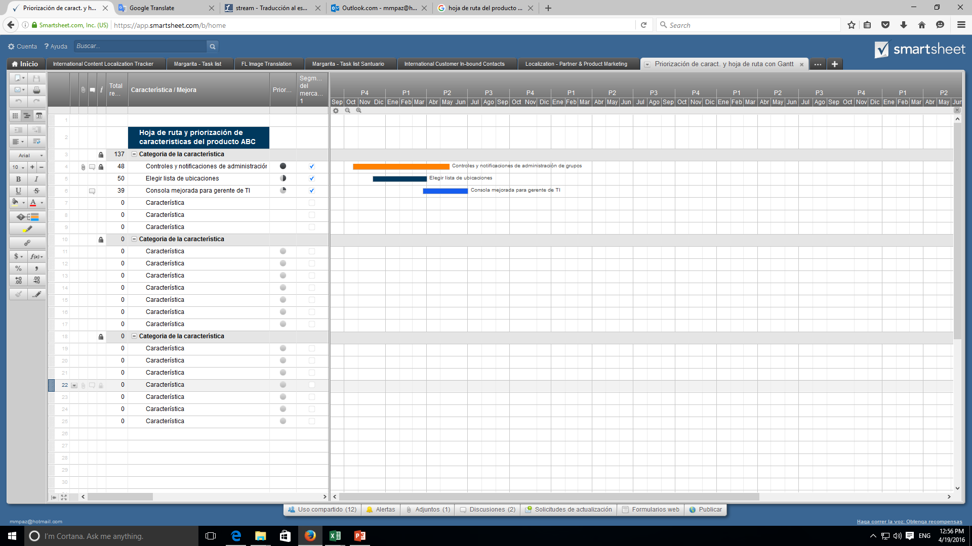
Hoja de ruta del producto

Fundacion Huella Animal | MES 2 |  |  |  | MES 3
 | S5 | S6 | S7 | S8 | S9 | S10 | S11 | S12 | S13 | S14 | S15 | S16 | S13 | S14 | S15 | S16 | S17 | S18
 | SPRINT 1 | SPRINT 1 | SPRINT 1 | SPRINT 2 | SPRINT 2 | SPRINT 2 | SPRINT 3 | SPRINT 3 | SPRINT 3 | SPRINT 3 | SPRINT 3 | SPRINT 3 | SPRINT 2 | SPRINT 2 | SPRINT 3 | SPRINT 4 | SPRINT 5 | SPRINT 6
EPICA 0 Inicio

Desarrollo Project Charter

Sprint Backlog

Crear conexion al Email
para enviar mesnajes
Creacion vista Login y Registro
Creacion vista historial
EPICA 1-Usuarios

funcion Validar rut
Histoial adopciones
Creacion vista Home , Donacion y eventos
comprobar Email no repetido
Histoial visitas

Visualiacion Eventos
Histoial donaciones
Encriptacion de contraseña
Creación ruta para BD
funcion "Enviar al login si usuario va a donacion y no esta registrado"
Funcion eventos disponibles
Conexion BD-Pag web
comprobar validacion email y contraseña
Creacion de token usuario
funcion mensaje email registro
funcion visualizar adopciones propias"
funcion "visualizar visitas propias"
funcion "visualizar donaciones propias"
Crear vista mascota y perfil mascota
EPICA 2- Admin Mascotas

Visulacion mascotas
Visulacion ficha mascota

Testing pagina web

Crear vistas adopcion y agendar visitas
EPICA 3 - Admin adopcion

Creacion formulario adopcion

funcion fecha entrevista dia habil

Formulario de agendar visita

Conexion BD y Pag web
Función mensaje email
funcion fecha visita dia habil
funcion "mensaje email cuando se envia el formulario adopcion"
Crear vista admin
Vista admin modificar info y eventos
EPICA 4 - Admin catalogo

Crear login administrador

Vista admin gestion adopcion y agregar mascotas
Documentar casos de prueba

Formulario agregar mascotas
funcion creacion mascotas
funcion gestion adopciones
Vaidacion documentos
Funcion validar adopcion

Cree una Hoja de ruta del producto en Smartsheet

